로그인 및 회원가입
로그인 페이지 |  | 회원가입 페이지 |  |  | 아이디 / 비밀번호 찾기
0 | 화면 접근 방법 | 0 | 화면 접근 방법 |  | 0 | 화면 접근 방법
 | 홈페이지 상단 로그인 버튼 클릭 |  | 로그인 화면에서 회원가입 클릭 |  |  | 로그인 화면에서 아이디 / 비밀번호 찾기 클릭
1-1 | 로그인(일반회원) | 1 | 회원가입 분기점 |  | 1 | 찾기 분기점
 | 일반 체크박스 선택 |  | 일반회원과 사업자를 아이디 / 비밀번호 찾기 형식으로 제작 |  |  | SW Expert Academy 에 있는 찾기 형식으로 제작
 | 사업자와는 중복선택 불가(라디오박스 사용 예정) | 2 | 회원가입(일반회원) |  | 2 | 아이디 찾기
1-2 | 로그인(사업자) |  | 개인정보 입력받기 (이름, 생년월일, 성별, 이메일=ID, 핸드폰번호, 주소) |  |  | DB에 등록되어 있는 이름, 핸드폰번호로 확인
 | 사업자 체크박스 선택 |  |  |  |  | 아이디는 일부 비공개 형식으로 띄운다(ex. pk*******@n****.com)
 | 일반과 중복선택 불가(라디오박스 사용 예정) |  | 이메일 인증 |  |  | 아이디를 찾은 후 로그인 / 비밀번호 찾기 버튼 띄우기
2-1 | 로그인 버튼 |  | 비밀번호 형식 판단(비동기 요청, 1차 2차로 확인) |  | 3 | 비밀번호 찾기
 | 아이디값이 공백인 경우 '아이디를 입력해주세요' 표시(비동기) |  | 주소지 지정(맵은 어떤걸 사용할지?) |  |  | 가입시 사용한 이름, 이메일, 핸드폰 번호로 조회
 | 비밀번호값이 공백인 경우 '비밀번호를 입력해주세요' 표시(비동기) | 3 | 회원가입(사업자) |  |  | 이메일로 비밀번호 변경에 대한 정보 전송 초기화기능을 보낼것인지 입력코드를 보낼것인지
 | 아이디, 비밀번호 입력 후 버튼 클릭 |  | 사업자 번호 확인
 | 아이디는 유요한 이메일 형식 |  | 사업자 카테고리 분류
 | 비밀번호는 형식에 맞게(ex 8자 이상 등등) |  | 사업자 등록증 사본(첨부파일 형식) -> 추후 논의가 필요한 부분
2-2 | 로그인 버튼(아이디 실패) |  | 주소지 지정(맵은 어떤걸 사용할지?)
 | 아이디 정보가 없을 경우 아이디 없음 표시(비동기 통신)
2-3 | 로그인 버튼(비밀번호 실패)
 | 비밀번호가 틀릴시 비밀번호 불일치 표시 (버튼 클릭시) |  |  |  |  |  | ㅌ`
 | 비밀번호 패턴이 일치하지 않아도 출력메세지는 같도록 |  |  | sw expert academy에 나와있는 형식
3 | 아이디 / 비밀번호 찾기 클릭
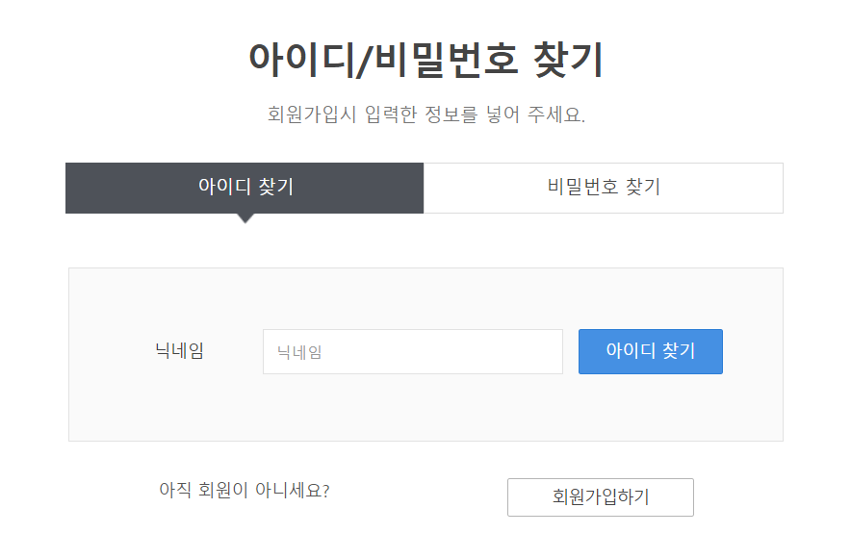
 | 아이디 / 비밀번호 찾기로 이동 (백준 사이트 참고 : https://swexpertacademy.com/main/identity/user/findUserId.do)

4 | 회원가입 클릭
 | 회원가입으로 이동

